Instructions
I. Comprendre le format
Un code de couleurs spécifique a été mis en place dans la CAP EHA pour faciliter sa modification par les partenaires:
Tout élément en orange doit être adapté/modifié avant un déploiement donné (voir parties II.1 et II.2 de cet onglet).
Tout élément en rouge correspond aux questions facultatives qui sont masquées par défaut mais elles peuvent être affichées si besoin dans le cadre d'un déploiement donné.
Tout élément en gras correspond aux questions qui doit pas etre modifier. Elles sont reliées à des indicateurs de base qui ne seront pas calculés correctement si des modifications sont apportées.
Nous recommandons fortement que toute question ou choix rajouté au formulaire par les organisations partenaires apparaissent en vert pour faciliter la comparaison entre la CAP standardisée et la version du partenaire (notamment au cas où un dépannage serait nécessaire).
Certaines cellules ont été protégées (ce qui veut dire qu'un utilisateur ne peut pas les utiliser) car leur modification peut avoir un gros impact sur les modalités de calcul, les sauts de champs, etc. présents dans le formulaire, ou même dans les outils d'analyse mis à disposition dans Excel pour créer facilement un nombre d'indicateurs minimum.
II. Adapter les questions au contexte local en XLS form
Vous trouverez ici toutes les explications concernant les modifications autorisées et comment les réaliser en respectant le format général (car une erreur de format peut s'avérer catastrophique pour votre enquête!).

N'hésitez pas à adapter la formulation des questions si vous trouvez qu'elles ne sont pas assez explicites dans un pays donné (tout en évitant d'en changer complètement le sens - si vous voulez modifier celui-ci complètement, mieux vaut masquer la question et en ajouter une nouvelle).

Assurez vous de toujours sauvegarder le formulaire sous un nom de version adapté à chaque fois que vous faites des modifications afin de pouvoir vous retrouver facilement (idem pour la mise à jour des versions sur les téléphones). Cela doit être fait dans l'onglet "Settings" dans les cellules form_title, "form_id" (attention, il ne peut y avoir ni espace ni caractères spéciaux ici; il s'agit de l'ID réelle du formulaire) et "version".

II.1. Langue
Si dans un contexte donné, une autre langue doit être ajoutée à l'enquête, vous pouvez ajouter deux colonnes pour chaque langue (une “label::nomdelalangue” et une “hint::nomdelalangue”) comme vous pouvez le voir sur la capture d'écran ci-dessous. En dehors de cela, un nom de colonne ne doit jamais être changé. Évitez également de changer l'ordre des colonnes, car cela peut compliquer les choses si vous avez besoin de copier-coller des éléments d'une autre enquête à un moment donné. Après avoir ajouté ces colonnes, vous devez saisir la traduction de chacune des questions (et indices) que vous allez utiliser.

II.2. Éléments géographiques et listes de choix locaux, contraintes et aspects obligatoires
Cela concerne les aspects suivants:

Organisation du camp
Dépendant de l'organisation du camp (blocs, zones, etc,) vous aurez probablement besoin de spécifier si les noms sont des numéros ("integers") ou encore des lettres ("text"), ainsi que, si ce sont des numéros, la fourchette de valeurs possibles (min et max dans la colonne "constraints"). Vous pourriez aussi avoir à modifier certaines questions (voir plus bas) selon l'organisation du camp. Par exemple, si vous utilisez Section et Zone mais pas Bloc, ou si vous utilisez "AREA" (Quartier) au lieu de Zone.

Listes de choix
Dans l'onglet "choix" beaucoup de listes doivent être adaptées, telles que les noms de camps ou les différentes options à une question qui devront être adaptées au contexte local (ex: types de devises, type de toilettes, etc.) Consultez l'onglet "XLS Overview" pour en savoir plus sur l'utilité de chaque colonne.

Vous pouvez modifier le texte en orange, effacer une ligne ou en ajouter une pour de nouvelles options si nécessaire. Assurez-vous simplement de remplir les différentes colonnes pour ces nouvelles lignes d'après les lignes exitantes (ex: copier/coller le nom de la liste ci-dessus, gardez la même logique pour "name", etc.) Ne réutilisez pas une ID existante pour une nouvelle valeur créée (même si l'ID passée a été supprimée) afin de rendre possibles de futures comparaisons avec d'autres contextes si besoin.

Pour certaines questions, des images pourraient être ajoutées en vue d'aider les enquêteurs à expliquer aux ménages ce qu'ils recherchent. Cela peut légèrement alourdir le formulaire; par conséquent, ne l'utilisez que si vous êtes sûr que cela sera utile.

Si vous décidez de donner suite à cette idée, il vous faudra ajouter des images locales que les ménages reconnaîtront (par exemple en prenant des photos au marché local). Ensuite, assurez-vous que le nom du média dans la colonne “media::image” dans le formulaire XLS est le même que celui que vous avez déterminé (essayer de conserver un format de photo standard).

Les modalités de téléchargement des images sur le serveur peuvent être différentes d'un outil à l'autre. Sur Kobo, ajoutez-les simplement dans "Project settings" (paramètres du projet) en suivant les étapes indiquées dans la capture d'écran.
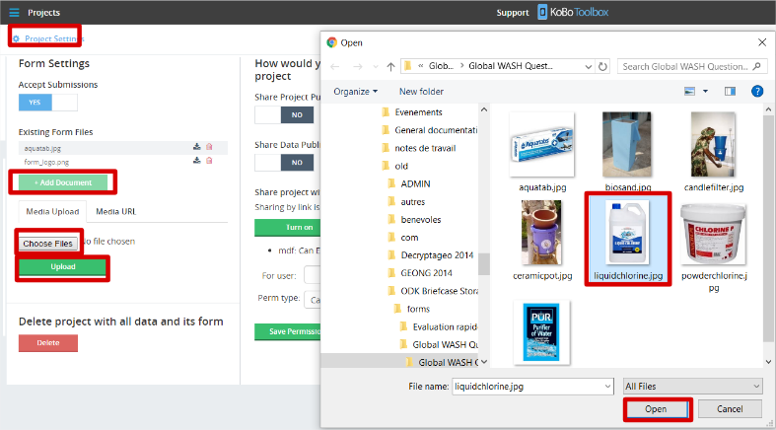
Contraintes
Plusieurs questions du formulaire peuvent avoir des contraintes associées qui changent selon vos connaissances du contexte local. Nous avons déjà vu un exemple concernant l'organisation du camp; cependant, c'est aussi le cas pour les numéros d'équipes (dépend du nombre d'équipes présentes sur le terrain) ou certains champs numériques (tels que le nombre de ménages partageant une installation...).
Obligatoire
Le partenaire peut aussi choisir de rendre obligatoires certaines questions qui ne l'étaient pas pour s'assurer que son analyse repose sur une base de données complète par rapport à une question donnée. Pour cela, la seule chose à faire est d'ajouter un "yes" dans la colonne "required" - assurez-vous cependant que cela ne soit pas paramétré pour toute question:
dont le type ne demande pas d'action humaine (ex: "calculate”, “note”, “select_multiple” pour lesquelles ne cocher aucun choix reste valide...), sinon votre enquêteur sera bloqué!
qui ne peut pas être remplie systématiquement, pour des raisons techniques (ex: points GPS, pour lesquels un problème peut toujours survenir avec le téléphone ...).
Formulation
Certaines formulations peuvent aussi nécessiter des modifications pour certaines questions afin de les rendre plus explicites (ex: le type de chloration, les sources d'eau, etc.). Veillez à ne faire aucune modification qui puisse compliquer les comparaisons à long terme (particulièrement dans tous les modules obligatoires) et de conserver les noms des valeurs existantes autant que possible (pour rester cohérent avec les "names" associées aux valeurs). La colonne "hint" peut être très utile pour expliquer les définitions ou aspects locaux que vous souhaiteriez souligner autour des listes d'options utilisées. Au cas où vous souhaiteriez ajouter un nouvel élément à une liste de réponses possibles, privilégiez la création d'un nouveau "label" (libellé ou étiquette) et d'un nouveau "name" (nom) plutôt que la modification de ceux qui existent déjà afin d'éviter toute confusion future. Utilisez la couleur orange dans toutes les cellules que vous avez modifiées afin que toute personne réutilisant le même formulaire puisse voir ce qui diffère du formulaire CAP EHA standard à l'intérieur; de même, servez-vous du vert pour tous vos ajouts.

II.3. Faire apparaître des questions facultatives
Pour afficher une question facultative (masquée par défaut) de façon à ce que l'enquêteur puisse la visualiser, il vous suffit d'enlever l'option impossible paramétrée dans le fichier, telle que 1=2, dans la colonne "relevant". Assurez-vous que tout ce que vous avez ajouté pour intégrer le 1=2 quand il y a des conditions multiples est enlevé (tel que "and").

Veillez à n'effacer aucune des autres conditions existantes quand il y a plus d'une condition dans la cellule!
Réfléchissez attentivement à l'option de masquer ou non la question GPS - cela pourrait vous aider à créer des cartes d'analyse intéressantes (ex: comparaison des sources d'eau par rapport à la localisation des ménages dans le camp, etc.), mais allongerait la durée de l'entretien.

II.4. Ajouter de nouvelles questions
Les questions peuvent être ajoutées par le partenaire en fonction de ses besoins. Pour faciliter l'analyse, nous recommandons de suivre la logique adoptée pour les autres questions (ex: nom de la question, nom des choix, etc.). Retracez facilement tous les ajouts en les inscrivant en VERT - cela sera utile dans le cas d'un soutien à distance ou un débogage. Lisez attentivement l'onglet "XLS_Overview"et surtout, testez votre formulaire à chaque nouvelle question ajoutée si vous avez peu d'expérience en matière de formulaires XLS - cela permettra de corriger plus facilement les erreurs éventuelles.
Quand vous ajoutez une question, vous devez aussi vous assurer de remplir la colonne "Analyse", car elle permet de déterminer dans quel onglet de l'analyseur Kobo les résultats de votre question apparaîtront. Consultez la documentation associée pour plus d'informations.
La numérotation des questions peut être délicate. Elle a été conçue pour faciliter la compréhension et l'utilisation des outils d'analyse. Veillez à ne pas modifier la numérotation des questions existantes afin d'éviter des incohérences avec le formulaire générique. Vous pouvez soit ajouter un niveau intermédiaire (ex: A.1.b.) , soit mettre la question supplémentaire à la fin du module si cela est pertinent, ou encore créer un nouveau module. Nous vous suggérons de suivre la logique actuelle pour les questions de type "Si autre, spécifiez" en conservant le même numéro que la question précédente.

II.4. Modifications de l'apparence
Différents paramètres d'apparence peuvent être modifiés, notamment pour visualiser plusieurs questions sur un même écran Vous pouvez consulter l'onglet "XLS_Overview" pour en savoir plus - cependant, dans la majorité des enquêtes effectuées dans des contextes divers, nous recommandons de ne faire aucune modification car si les téléphones utilisés plus tard sont plus petits, visualiser ces mêmes questions sur l'écran posera problème.

III. Adapter les questions au contexte local sur la plateforme Kobo Toolbox

Si vous n'êtes pas à l'aise avec le format xls, vous pouvez également effectuer les adaptations nécessaires au contexte local en ligne sur la plate-forme Kobo Toolbox. Pour ce faire, allez sur kobocat.unhcr.org (HCR Kobo Platform) ou kobo.humanitarianresponse.info (OCHA Kobo Platform). Vous pouvez ensuite télécharger le xls form Standardised WASH KAP Survey sur la plateforme en cliquant sur "Nouveau", puis sur "télécharger" et sélectionner le formulaire xls.
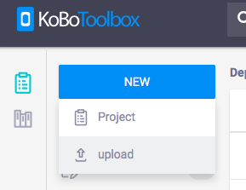 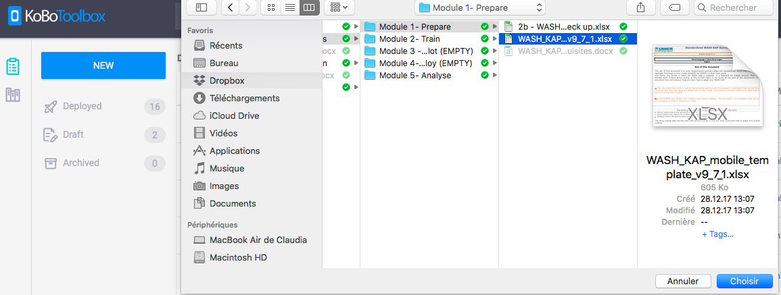
Une fois que votre formulaire xls a été téléchargé sur la plateforme Kobo, vous pouvez le modifier en cliquant sur l'icône "Modifier" comme ci-dessous:

Avant de commencer à modifier quoi que ce soit s'il vous plaît assurez-vous de ne pas supprimer ou modifier fortement les questions en GRAS dans le formulaire xls ou tout calcul y relatif. Ceux-ci sont essentiels afin que les indicateurs de base puissent etre calculés.
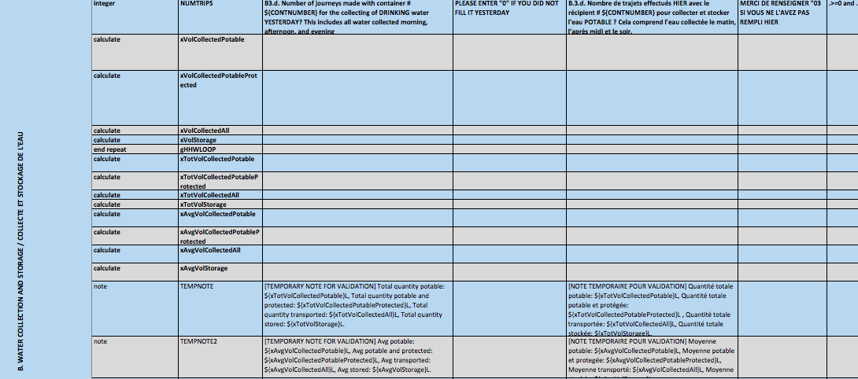
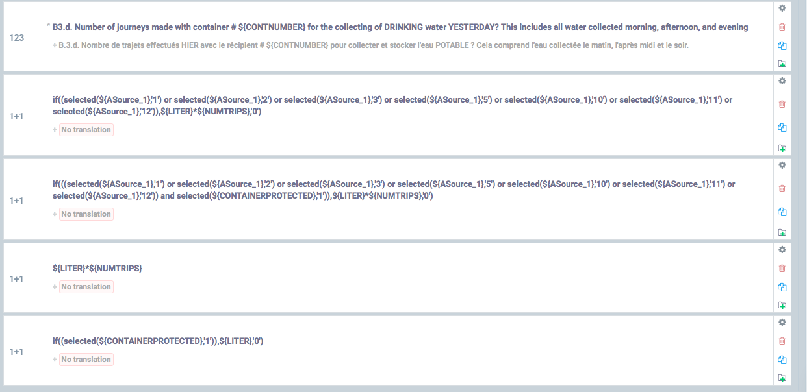
III.1. Comment modifier une question

Si vous voulez modifier le texte d'une question ou dans les réponses a une question, vous pouvez simplement cliquer dessus et vous pourrez directement modifier le texte.

Si vous voulez modifier la contrainte d'une question, changer ses paramètres d'affichage, son apparence, etc., vous pouvez cliquer sur l'icône "Paramètres" qui vous permettra de faire les adaptations désirées.
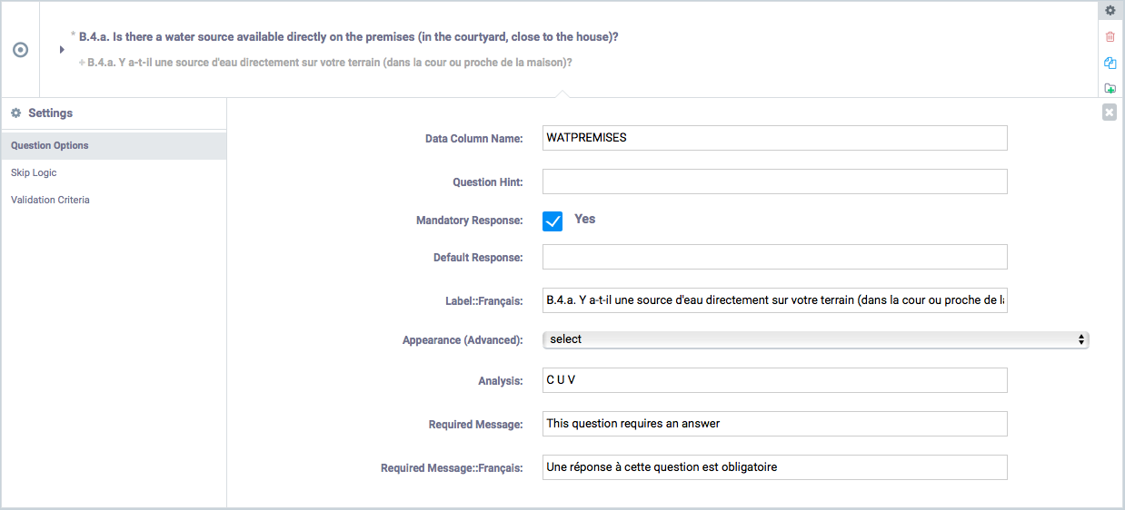
III.2. Comment ajouter une question

Si vous souhaitez ajouter une question à la Standardized WASH KAP Survey, vous pouvez cliquer sur l'icone "+" sous la question où vous souhaitez ajouter la nouvelle. Kobo vous demandera alors d'écrire le libellé exact, puis de sélectionner le type de la nouvelle question que vous souhaitez ajouter.

III.3. Comment supprimer une question

Si vous souhaitez supprimer une question (qui n'est ni en GRAS ni sous forme de calcul), vous pouvez cliquer sur l'icône "corbeille" située à droite de la question. Kobo vous demandera alors une confirmation pour le faire. En cliquant sur "OK", vous autorisez Kobo à le faire.

En faisant les adaptations à l'enquête WASH KAP standardisée sur la plate-forme Kobo Toolbox, n'oubliez pas de sauvegarder régulièrement vos modifications en cliquant sur le bouton «Enregistrer» en haut à droite de la page.

IV. Préparer votre analyse
L'outil d'analyse CAP EHA est configuré de telle manière que les indicateurs opérationnels de base soient faciles à analyser.Cependant, vous souhaiterez probablement visualiser bien d'autres indicateurs plus spécifiques à vos besoins. Vous pouvez mettre au point votre plan d'analyse en spécifiant dans quel onglet de l'outil d'analyse vous souhaitez visualiser les résultats de vos différentes questions. Consultez l'outil d'analyse plus en détail pour comprendre à quoi servent les différents onglets.
Vous pouvez par conséquent aller à la dernière colonne - nommée "Analysis" - de l'onglet SURVEY.
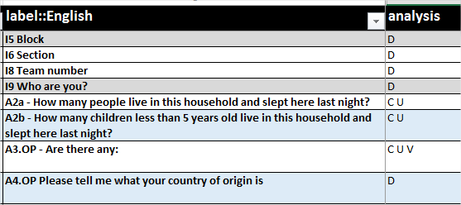
N'hésitez pas à masquer les colonnes autres que label et Analysis pour faciliter la configuration.
Vous pouvez décider dans quels onglets de l'outil d'analyse la question sera disponible pour représentation graphique en saisissant les lettres suivantes dans la colonne "analyse":
C: Graphique à barres U: Pie chart R: Rang (Ranking)
Si vous ajouter un D pour Disaggregation (désagrégation), cela veut dire que vous pourrez désagréger toutes les réponses dans les onglets Choice, Unique et Value par les résultats des questions choisies (par bloc, grappe, sexe, pays d'origine etc.).

V. Paramètres généraux
Quelques autres paramètres du formulaire peuvent être adaptés dans l'onglet "settings":
Name & ID (Nom et ID) du formulaire
Vous pouvez changer le nom du formulaire dans l'onglet "Settings".

Un bon réflexe est de conserver le même nom de version (ex: "v6") et, si vous effectuez des modifications mineures, d'ajouter un numéro subsidiaire (ex: "v6.1"): cela vous aidera à savoir si vous avez la dernière version du formulaire ou non. Vous pouvez modifier autant que vous le voulez les champs "form_title" (pour ajouter le nom du camp et/ou l'année par exemple) et "form_id"; assurez-vous simplement de ne pas inclure d'espace ou de caractères spéciaux dans "form_id".
Pour télécharger des formulaires modifiés sur Kobo, consultez l'outil "Étape 4 - Paramétrage du système d'enquête avec KoBo Online".

Attribution automatique d'un nom
Une attribution de nom automatique a été mise au point pour chaque formulaire; celle-ci concatène les valeurs de différentes questions (par défaut, cela concerne les données d'enquête, numéro d'équipe et numéro de ménage). Cela aide les enquêteurs à identifier facilement les formulaires terminés ou à terminer. Vous pouvez ajouter ou modifier ces éléments autant que vous le souhaitez du moment que vous les testez soigneusement.

VI. Comment tester la CAP EHA
Pour tester votre formulaire, tout ce dont vous avez besoin est d'importer celui-ci régulièrement sur votre compte KoBo, où il sera validé au cours du processus d'importation.Consultez l'onglet "dépannage " pour voir quelles sont les erreurs fréquentes si vous ne comprenez pas le message d'erreur qui s'affiche.Pour mettre un formulaire existant à jour, suivez la procédure indiquée dans l'outil "Troubleshooting".
Assurez-vous de tester minutieusement votre formulaire après la configuration pour éviter toute mauvaise surprise que l'outil de validation pourrait avoir manqué (que ce soit d'un point de vue logique ou technique!).

